PLANS ISOLEMENT (Paysage)
ATELIER | MAD G6306 B POUR DEPOSE REPOSE | RÉFÉRENCE | RÉVISION | DATE | PAGE
OXO |  | MAD-OXO-602-G6306B | 0 | 2025-05-12 | 1

FERMER V2 ET PROLOCKER
FERMER V3 ET PROLOCKER

CONTROLE ZERO ENERGIE AU PI 6306B

TP2

FERMER V1 ET PROLOCKER
TP1

ATELIER |  | RÉFÉRENCE | RÉVISION | DATE | PAGE
ALKOX |  |  |  |  | 2

ATELIER |  | RÉFÉRENCE | RÉVISION | DATE | PAGE
ALKOX |  |  |  |  | 3

ATELIER |  | RÉFÉRENCE | RÉVISION | DATE | PAGE
ALKOX |  |  |  |  | 4

ATELIER |  | RÉFÉRENCE | RÉVISION | DATE | PAGE
ALKOX |  |  |  |  | 5

PLANS PLATINAGE & JOINTS
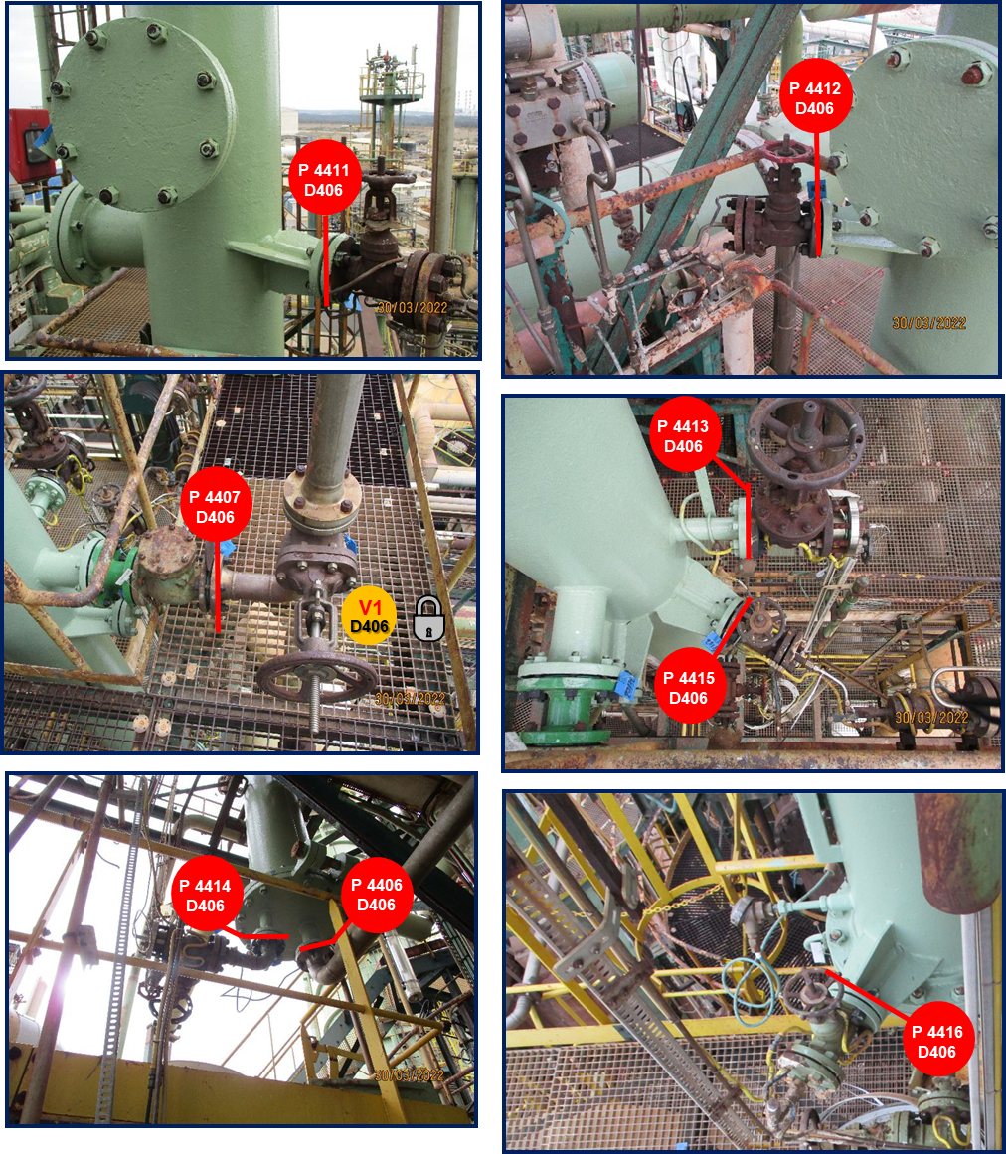
 | PLANS DE PLATINAGE et JOINTS TOUCHÉS | RÉFÉRENCE |  | PAGE
 |  | MAD-OXO-602-G6306B |  | 1
ATELIER |  | RÉVISION | DATE
OXO |  | 0 | 2025-05-12

 | PLANS DE PLATINAGE et JOINTS TOUCHÉS D406 | RÉFÉRENCE |  | PAGE
 |  | MAD - OE - 2023.01 |  | 2
ATELIER |  | RÉVISION | DATE
OXYDE III |  | 0 | 2023-08-07

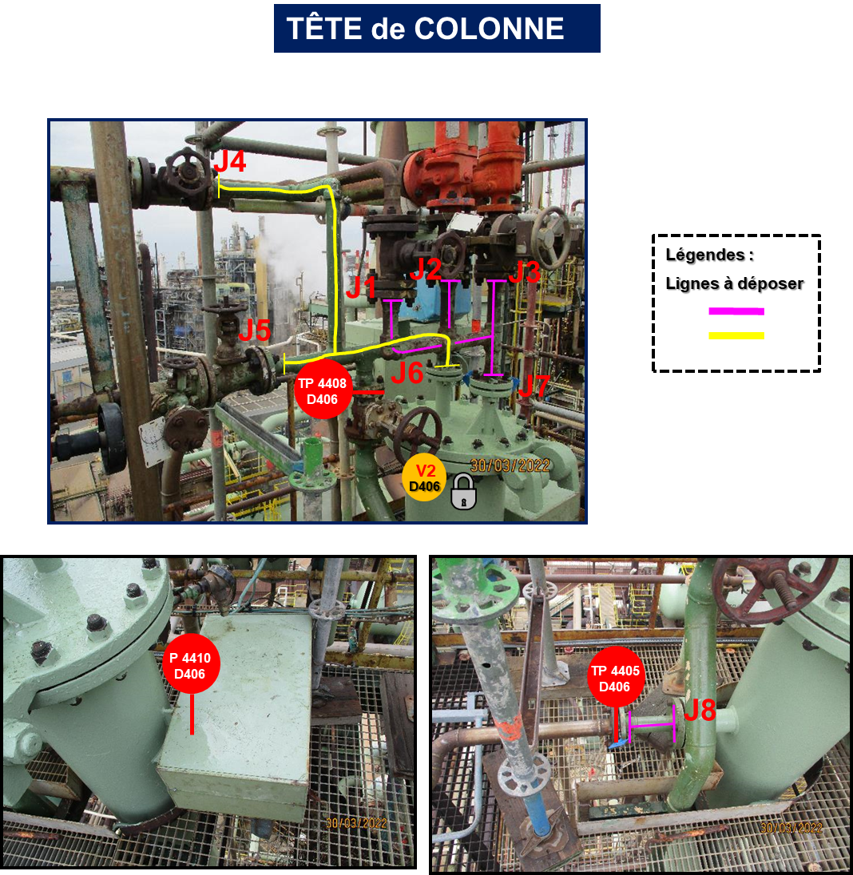

 | PLANS DE PLATINAGE et JOINTS TOUCHÉS D406 | RÉFÉRENCE |  | PAGE
 |  | MAD - OE - 2023.01 |  | 3
ATELIER |  | RÉVISION | DATE
OXYDE III |  | 0 | 2023-08-07

